Лист1
Англ название | Из-за чего | Что делать | Где заметно | Русское название | Фото | Возбудитель
blight | - высокая температура - высокая плотность инокулята - длительный период воздействия влаги (высокая влажность) - незрелая ткань хозяина | - понизить температуру - понизить влажность | Листья | Увядание листьев | 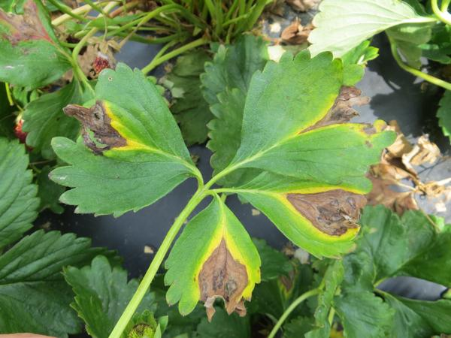 | Phomopsis obscurans (гриб)
measles | - наличие сорной растительности - повышенная влажность воздуха и почвы - активность насекомых-вредителей | - обработка от сорников - обработка от вредителей - понизить влажность - улучшают освещенность - сократить применение азотных удобрений | Листья | Бурая пятнистость
mold | - низкая температура - высокая влажность - плохое проветривание | - понизить влажность - повысить температуру - обеспечить циркуляцию воздуха - повысить освещённость - фунгицидные спреи | Ягоды, листья, цветки | Плесень | 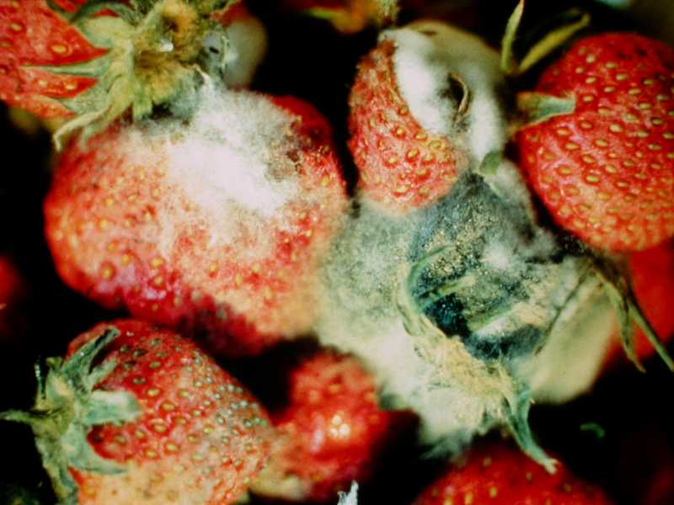 | Botrytis cinerea (гриб)
powdery_meldew | - высокая температура - высокая влажность | - понизить температуру - понизить влажность - раствор кальцинированной соды - молочная сыворотка - раствор йода | Ягоды, листья | Мучнистая роса | 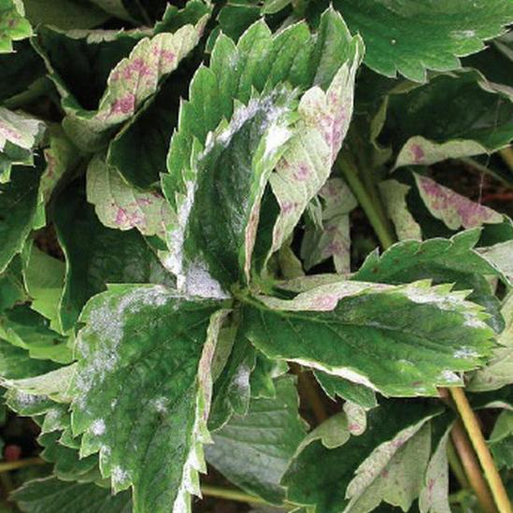 | Erysiphales (гриб)
rot | - высокая температура - высокая влажность | - понизить температуру - понизить влажность - фунгициды - бордоская смесь | Ягоды, листья | Антаракноз, чёрная пятнистость | 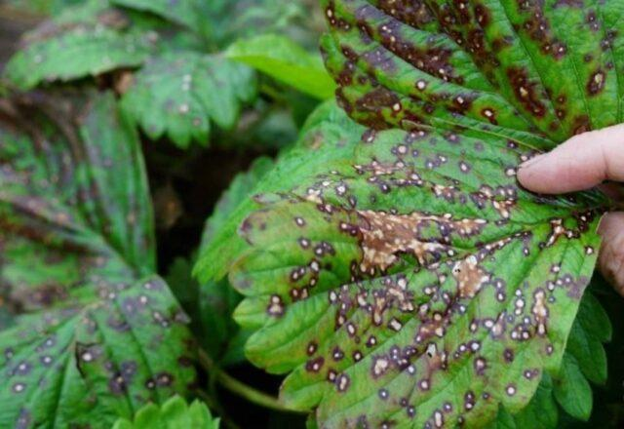 | Colletotrichum acutatum (гриб)
scorch | - высокая влажность - плохое проветривание | - удалить сорняки - обеспечить циркуляцию воздуха - понизить влажность | Листья | Ожог листьев | 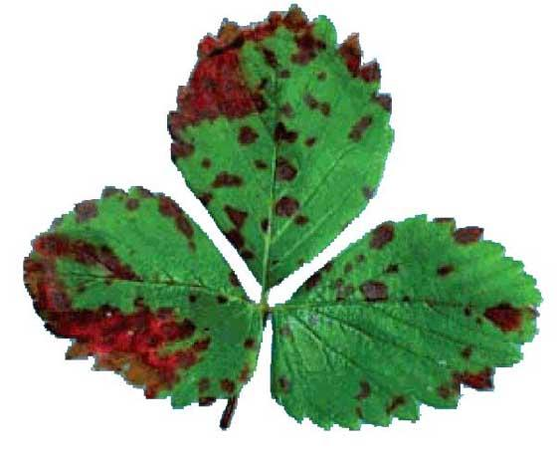 | Diplocarpon earliana (гриб)
spider | - высокая температура - высокое содержание охота | - снизить содержание азота - увеличить полив - снизить температуру - пестециды | Листья | Клещи | 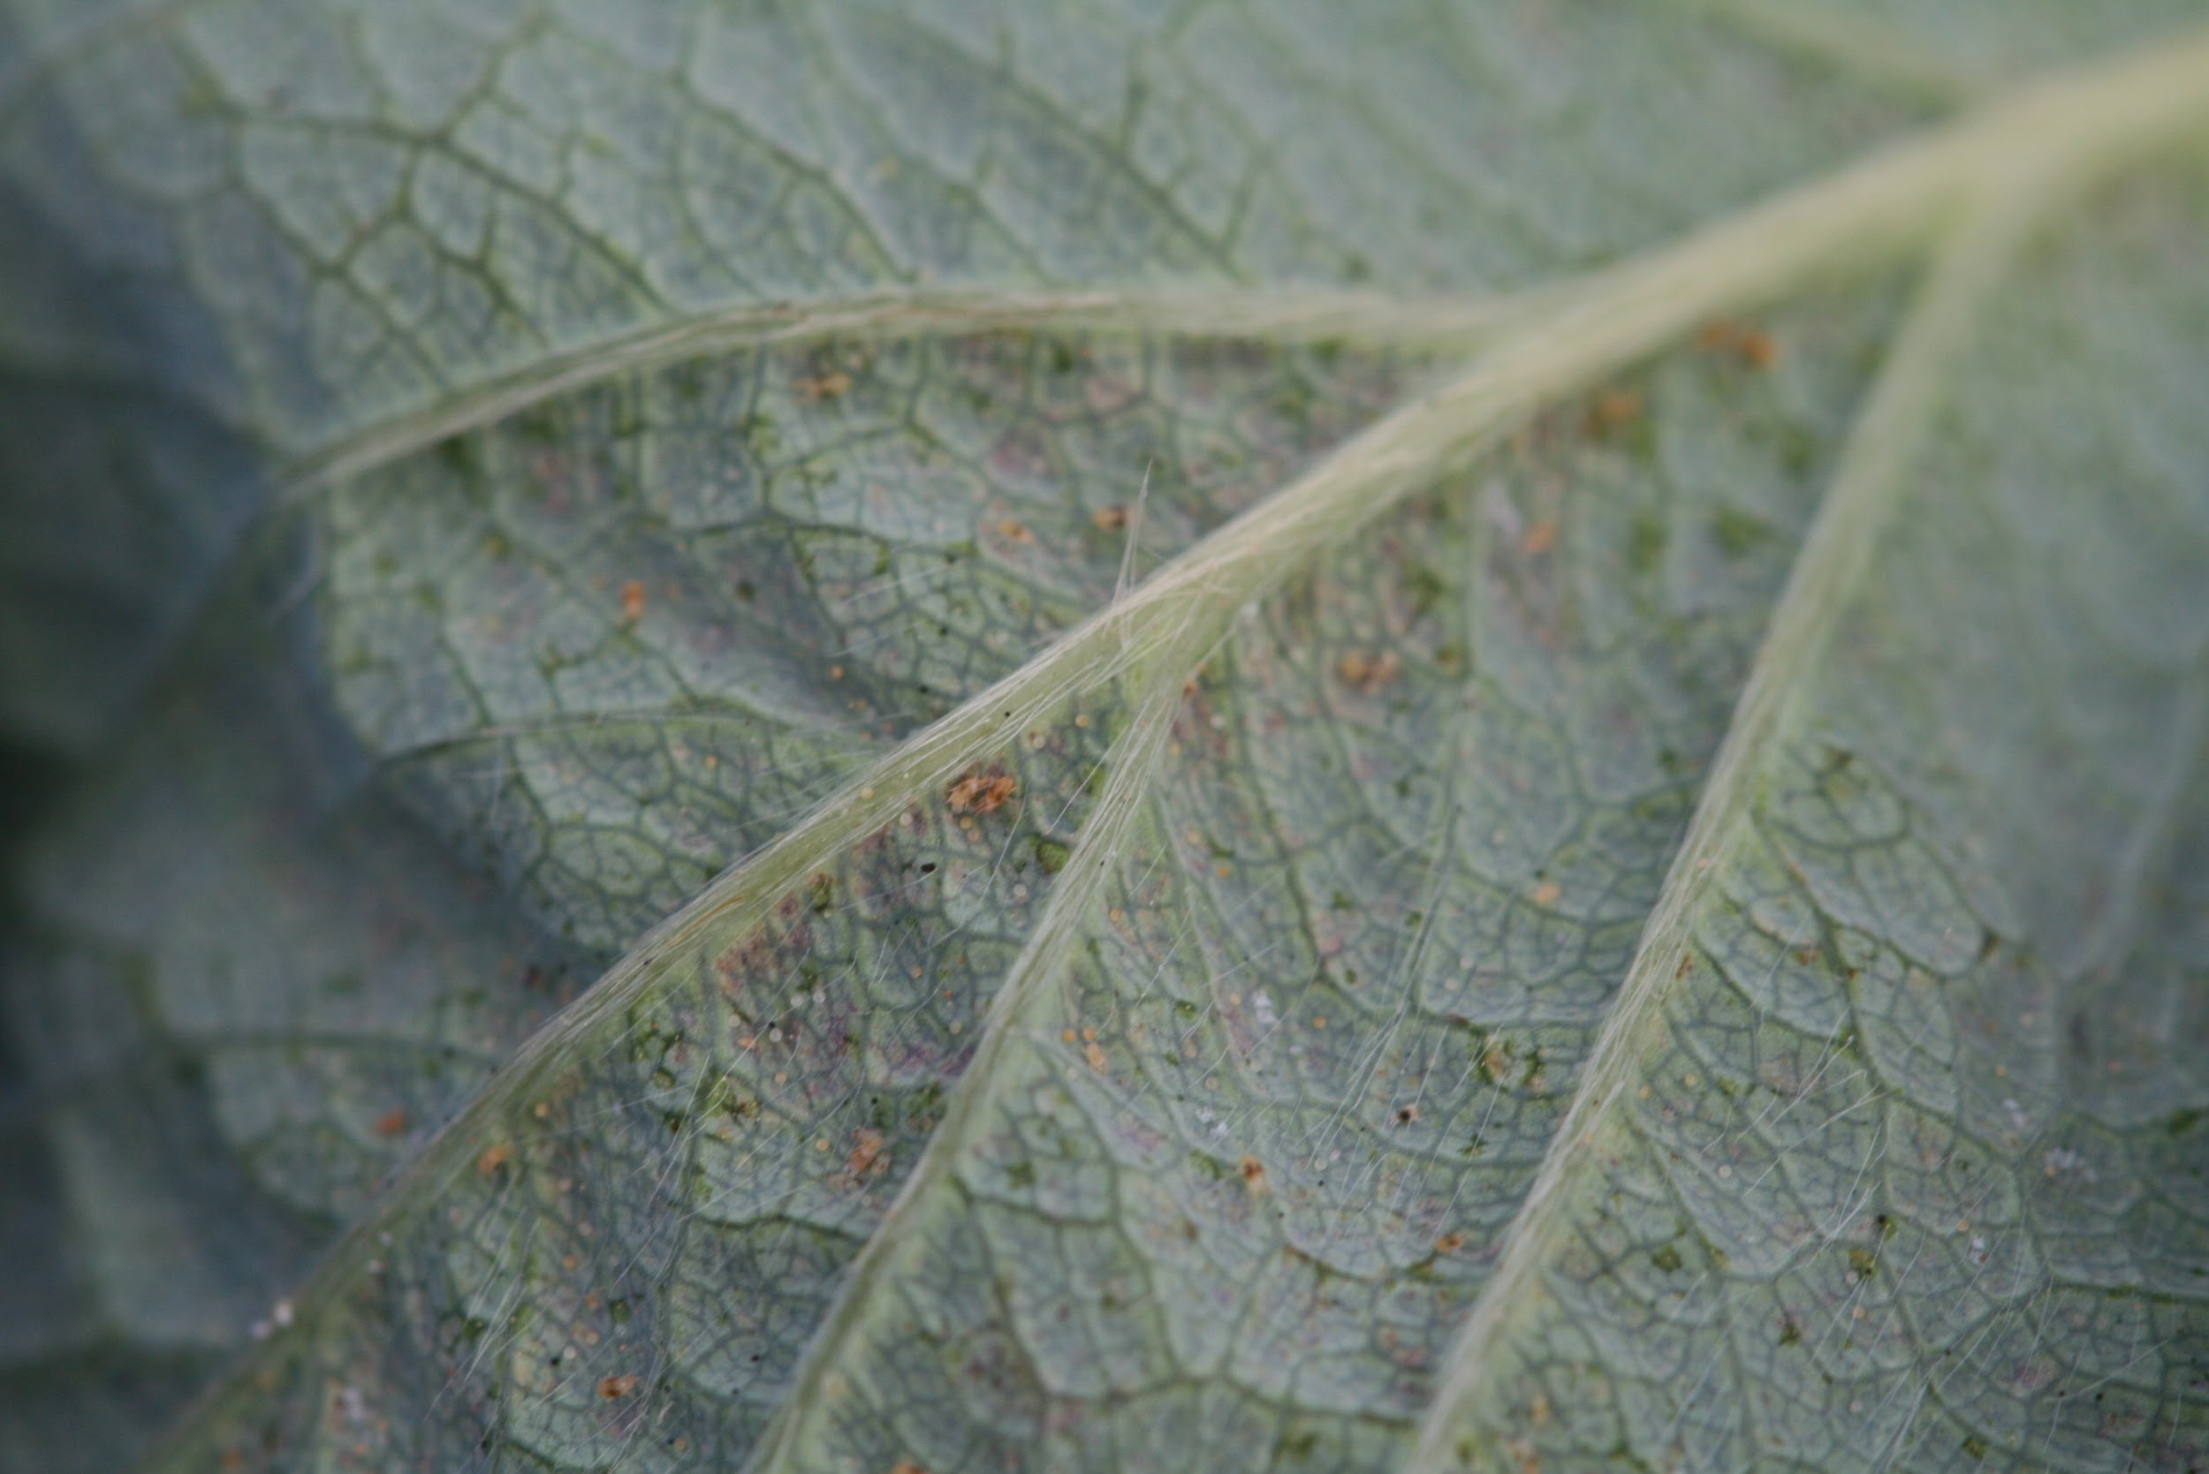 | Tetranychus urticae (клещи)
spot | - высокая влажность | - медные удобрения - понизить влажность | Листья | Угловая пятнистость, бактериальный ожог | 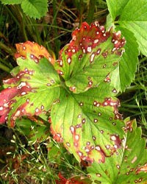 | Xanthomonas fragariae (бактерия)
virus | - переносится вредителями (тля в основном) | - борьба с насекомыми-вредителями | Листья | Вирусные заболевания, в том числе вирус пожелтения края | 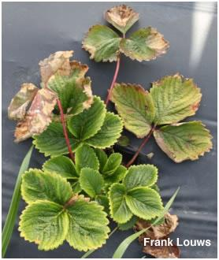 | - Strawberry crinkle virus - Strawberry mottle virus - Strawberry mild yellow-edge virus - Strawberry vein-banding virus

